附属预埋件
梁板编号 | 板件名称 | 位置 | 材质 | 长 | 宽 | 厚 | 数量 | 单件重 | 全桥数量 | 合计重量 | 备注 | 梁板编号 |  |  |  |  |  | 图纸数量 | 差异 | 备注
 |  |  |  | mm | mm | mm |  | kg |  | kg |  |  | 4 | 12 | 24 | 28 | 合计
排水 | XJHL1 | 上层N1 | Q355C | 647 | 280 | 12 | 1 | 15.8 | 200 |  |  |  |  |  |  |  |  | 7835.18
 |  | 下层N1 | Q355C | 277 | 280 | 12 | 1 | 6.1 | 200
 |  | 上层N2 | Q355C | 530 | 150 | 12 | 1 | 5.2 | 400
 |  | 下层N2 | Q355C | 160 | 150 | 12 | 1 | 1.7 | 400
 |  | N3 | Q355C | 663 | 80 | 4 | 1 | 1.7 | 400
 | 小计
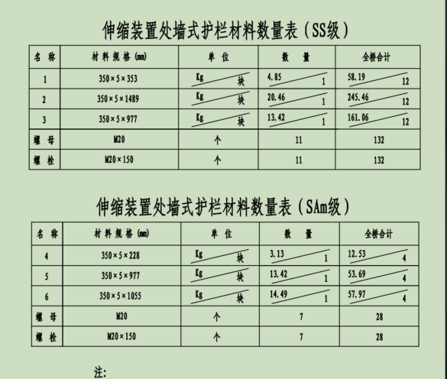
名称 |  |  | 材质 | 单位 | 复核数量 | 图纸数量 |  | 差异
合计 |  |  |  | kg

